关系图
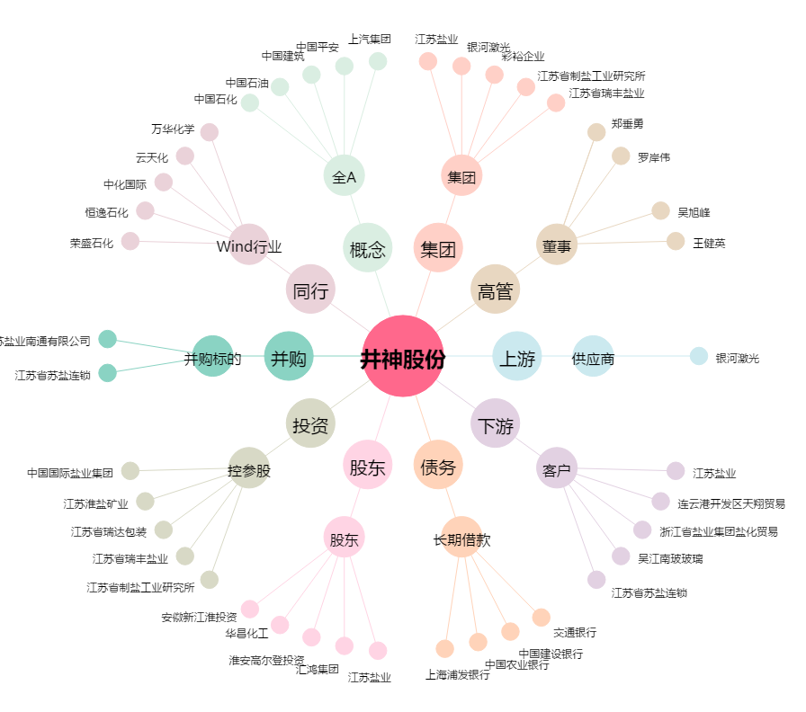
井神股份[603299.SH] - 关系概览图

